xaritə-hekim,orta tibb,çarpayı
2023-cü ilin əvvəlinə ölkənin inzibati ərazi vahidləri üzrə əhalinin hər 10 000 nəfərinə düşən həkimlərin sayı (nəfər)

nəfər
0,0 - 15,0
15,1 - 30,0
30,1 - 60,0
60,1 - 94,1

2023-cü ilin əvvəlinə ölkənin inzibati ərazi vahidləri üzrə əhalinin hər 10 000 nəfərinə düşən orta tibb işçilərinin sayı (nəfər)

nəfər
0,0 - 25,0
25,1 - 50,0
50,1 - 75,0
75,1 - 102,8

2023-cü ilin əvvəlinə ölkənin inzibati ərazi vahidləri üzrə əhalinin hər 10 000 nəfərinə düşən xəstəxana çarpayılarının sayı

çarpayı
0,0 - 25,0
25,1 - 50,0
50,1 - 150,0
150,1 - 242,3

qrafik
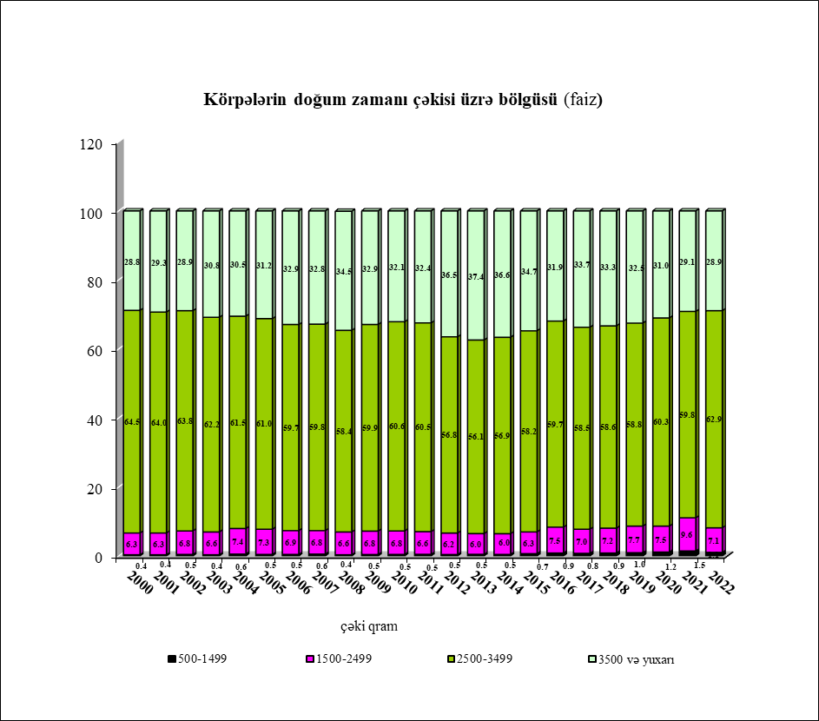
Əhalinin bədxassəli şişlərlə xəstələnməsi (əhalinin hər 100 000 nəfərinə)
 | Qeydiyyatda olan xəstələrin sayı | İlk dəfə diaqnozu müəyyən olunmuş xəstələrin sayı
2001 | 262.2 | 63.3
2002 | 247.8 | 65.4
2003 | 258.7 | 68.3
2004 | 267.8 | 73.8
2005 | 273.8 | 74.9
2006 | 290.3 | 79.6
2007 | 282.1 | 81.7
2008 | 290.2 | 84.6
2009 | 299.4 | 85.4
2010 | 312 | 85.4
2011 | 324.6 | 95.8
2012 | 349.53716235 | 94.215218292
2013 | 370.6 | 97.5
2014 | 400.4 | 101.4
2015 | 424.1 | 106.85943551
2016 | 453.3 | 112.1
2017 | 467.9 | 115
2018 | 493.7 | 113.3
2019 | 528.6 | 121.9
2020 | 542.6 | 115.9
2021 | 585.8 | 135.8
2022 | 616 | 137.9

Əhalinin vərəmlə xəstələnməsi (əhalinin hər 100 000 nəfərinə)
 | Qeydiyyatda olan xəstələrin sayı | İlk dəfə diaqnozu müəyyən olunmuş xəstələrin sayı
2001 | 182.2 | 60.7
2002 | 177 | 54.1
2003 | 165.5 | 47.8
2004 | 78.5 | 44.4
2005 | 63.1 | 43.7
2006 | 80.7 | 43
2007 | 89.9 | 43.2
2008 | 106.5 | 48.8
2009 | 121.4 | 49.9
2010 | 138.7 | 53.7
2011 | 126.2 | 53.4
2012 | 123.23932225 | 50.306240328
2013 | 122.4 | 48.7
2014 | 103 | 46.6
2015 | 101.14129528 | 41.9
2016 | 99.4 | 39.4
2017 | 99.6 | 39.8
2018 | 88.1 | 38.3
2019 | 82.8 | 36.4
2020 | 69.4 | 25.6
2021 | 66.1 | 25.2
2022 | 62.6 | 28.5

Əhalinin psixi xəstəliklərlə xəstələnməsi (əhalinin hər 100 000 nəfərinə)
 | Qeydiyyatda olan xəstələrin sayı | İlk dəfə diaqnozu müəyyən olunmuş xəstələrin sayı
2000 | 1223.1 | 86.8
2001 | 1227.1 | 68.2
2002 | 1257.5 | 73
2003 | 1327.2 | 76.6
2004 | 1355 | 67.5
2005 | 1354.1 | 67.1
2006 | 1353.2 | 70.5
2007 | 1384.3 | 70.8
2008 | 1396.7073032 | 59.5
2009 | 1428.5843021 | 65.2
2010 | 1440.5 | 55.8
2011 | 1276.2 | 56.4
2012 | 1311.5 | 53.9
2013 | 1326.6 | 52.7
2014 | 1085.3 | 45.4
2015 | 1002.32191 | 53.592373282
2016 | 999.5 | 40.1
2017 | 1030.9 | 53.3
2018 | 1040 | 40.5
2019 | 1045.2 | 48.3
2020 | 1060.2 | 40.4
2021 | 1084.2 | 47.3
2022 | 1124.1 | 69.2

İlk dəfə diaqnozu müəyyən olunmuş alkoqolizm, narkomaniya və toksikomaniya ilə xəstələnənlərin sayı (əhalinin hər 100 000 nəfərinə)
 | Alkoqolizm və alkoqol psixozu | Narkomaniya və toksikomaniya
2000 | 7.6 | 18.8
2001 | 7.9 | 22.8
2002 | 5.8 | 19.3
2003 | 6.6 | 15
2004 | 8 | 15.1
2005 | 7.2 | 15.5
2006 | 9.6 | 31.9
2007 | 8.3 | 26.3
2008 | 6.5 | 25.6
2009 | 7.1 | 24.8
2010 | 6.1 | 26.3
2011 | 7.7 | 22.2
2012 | 10.3 | 20.6
2013 | 9.5 | 16.3
2014 | 9.4 | 13.3
2015 | 6.4957272491 | 21.3
2016 | 5.7 | 22.5
2017 | 6.3 | 22
2018 | 5.2 | 20.5
2019 | 5.2 | 28.9
2020 | 3.4 | 28.4
2021 | 4.4 | 59.4
2022 | 6.8 | 42.4

Əhalinin sifilislə xəstələnməsi (ilk dəfə qoyulmuş diaqnozla, əhalinin hər 100 000 nəfərinə)
 | Sifilis
2000 | 6.4
2001 | 5.1
2002 | 3.6
2003 | 3.6
2004 | 3.4
2005 | 2.6
2006 | 2.9
2007 | 4.5
2008 | 4.4
2009 | 5
2010 | 3.3
2011 | 5.4
2012 | 4.3
2013 | 5
2014 | 5.8
2015 | 5.9
2016 | 9.4
2017 | 9.9
2018 | 10
2019 | 8.3
2020 | 6.7
2021 | 8.3
2022 | 11.2

Abortların sayı (15-49 yaşlı hər 1000 qadına düşən abortların sayı)
 | 15-49 yaşlı hər 1000 qadına düşən abortların sayı
 | 7.8
 | 8
 | 7.1
 | 7
 | 8
 | 7.8
 | 8.0785907859
 | 8.5
 | 9.5
 | 9.1
 | 9.9
 | 10.3
 | 11.5
 | 10.4
 | 10.1
 | 10.3
 | 13
 | 14.2
 | 13.7
 | 14.3
 | 13.3
 | 17.9
 | 22.1

diaqram
2022-ci ildə əhalinin yaş qrupları üzrə xəstələnməsi (faizlə)
0-17 yaşda olan uşaqlar arasında
 | 0-17
bəzi infeksion və parazitar xəstəliklər | 7.7
yenitörəmələr | 0.1
endokrin sisteminin xəstəlikləri, maddələr mübadiləsi və qidalanma pozğunluqları | 1.4
qan, qanyaradıcı orqanların xəstəlikləri | 4.4
əsəb sistemi və hissiyyat orqanlarının xəstəlikləri | 14.5
qan dövranı sisteminin xəstəlikləri | 2.1
tənəffüs orqanlarının xəstəlikləri | 42.7
həzm orqanlarının xəstəlikləri | 8.7
digər | 18.4
14-29 yaşda olan gənclər arasında
bəzi infeksion və parazitar xəstəliklər | 6.6
yenitörəmələr - | 0.1
endokrin sisteminin xəstəlikləri, maddələr mübadiləsi və qidalanma pozğunluqları | 1
qan, qanyaradıcı orqanların xəstəlikləri - | 3.4
əsəb sistemi və hissiyyat orqanlarının xəstəlikləri | 11.7
qan dövranı sisteminin xəstəlikləri | 5
tənəffüs orqanlarının xəstəlikləri | 36.2
həzm orqanlarının xəstəlikləri | 9.1
digər | 26.9

30 və yuxarı yaşda olan şəxslər
bəzi infeksion və parazitar xəstəliklər | 7.8
yenitörəmələr - | 1.2
endokrin sisteminin xəstəlikləri, maddələr mübadiləsi və qidalanma pozğunluqları | 4.4
qan, qanyaradıcı orqanların xəstəlikləri | 2
əsəb sistemi və hissiyyat orqanlarının xəstəlikləri - | 12.7
qan dövranı sisteminin xəstəlikləri | 11.9
tənəffüs orqanlarının xəstəlikləri | 32
həzm orqanlarının xəstəlikləri | 7.6
digər | 20.4

